Hinweise
Bitte Jahr ggf. aktualisieren | Bitte Ortsverband ggf. aktualisieren
2026 | Ortsverband eingeben

Hinweis 1: Wenn Sie in der Zelle A3 (links) die Jahreszahl ändern, werden alle weiteren Jahreszahlen innerhalb der gesamten Excel-Datei automatisch aktualisiert.

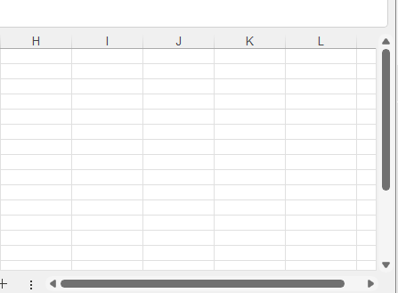

Hinweis 2: Für das Herunerscrollen nutzen Sie bitte die Rechte Scrollleiste von Excel.

